Sheet1
1 | Tích hợp camera Vantech vào hệ thống Green Parking
2 | Đưa hệ thống Gate ( Client GPMS chạy hệ thống Web Service ASP MVC)
3 | Đưa hệ thống Server ( Admin ra bằng ASP MVC ) | Navi Parking
 |  | Green Parking
4 | Web Admin Online ( Downloads/Update/View ) Thực hiện trên Admin các phiên bản phần mềm
5 | Cải thiện về mặt tốc độ Request từ server -> Client
6 | Cải thiện độ bảo mật- Cách quản lý phân quyền trong hệ thống

Công việc | Nội Dung | Phát sinh | Ngày Hoàn Thành
27/02/2017 Xuất bảng phân quyền từ hệ thống
27/02/2017 : Tích hợp đầu đọc thẻ soyal , và thẻ Felica
27/02/2017 Chỉnh lại Format Fie báo cáo Parking Hourly |  | Mẫu Excel chưa đúng bên sgct yêu cầu ( đang sửa )

28/02/2017 : Tiếp tục chỉnh sửa Claim | Còn in bill trong SearCh - In bill 2 liên -
28/02/2017 : Khắc phục lại bản Client Ascent | Barrier Đối với thẻ tháng Không mở - ( Kiểm tra thời hạn của gia hạn thẻ tháng ) Nếu thẻ tháng còn hạn thì phần mềm bị lỗi
28/02/2017 : Giữ liệu cần xóa và bị lỗi khá nhiều. Kiểm tra và xóa mất tg quá lớn

01/03/2017 : Kiểm tra giữ Liệu Foc phí = 1Đ | Long Hai Security - Parking Là Bike Free - Mall Nhưng có 3 c hiếc Bike - Mall | Xác nhận bên Ngọc. Xóa…Thao tác này nếu Ngọc xóa phiếu thu của 3 chiếc xe đó và gia hạn lại. Thì sẽ có dự sai xót tiếp tục nên việc XÓA PHIẾU THU. Mình mong đừng có xóa. Còn nếu cái này là mình sai xót thì mình sẽ xóa từ dữ liệu | 2017-01-03
01/03/2017 : Kiểm tra giữ Liệu Delete số liệu Test |  |  | 2017-01-03
01/03/2017 : Lỗi key-in serial | Bên Sgct sẽ giải trình. Lỗi Key-in Số Thẻ ( Foc - Hourly - Season ) |  | 2017-01-03
01/03/2017 :Reciept error | Ember Café -> 15/07/2016 đến 31/07/2016 Không bị lệch

 | AN NAM GOURMET Tháng 8 Số lượng xe là 71 Chiếc là đúng doanh thu 13,623,000 Phiếu thu bị dư 1 lượt xe này cho nên thành 72 chiếc doanh thu cũng lệch

 | Kiểm bằng tay thì chắc sẽ dư 1 lượt xe
 | BÁO cáo 212 : Không vào được báo cáo T8.T9.T10 Nó vẫn vào báo cáo bình thường .

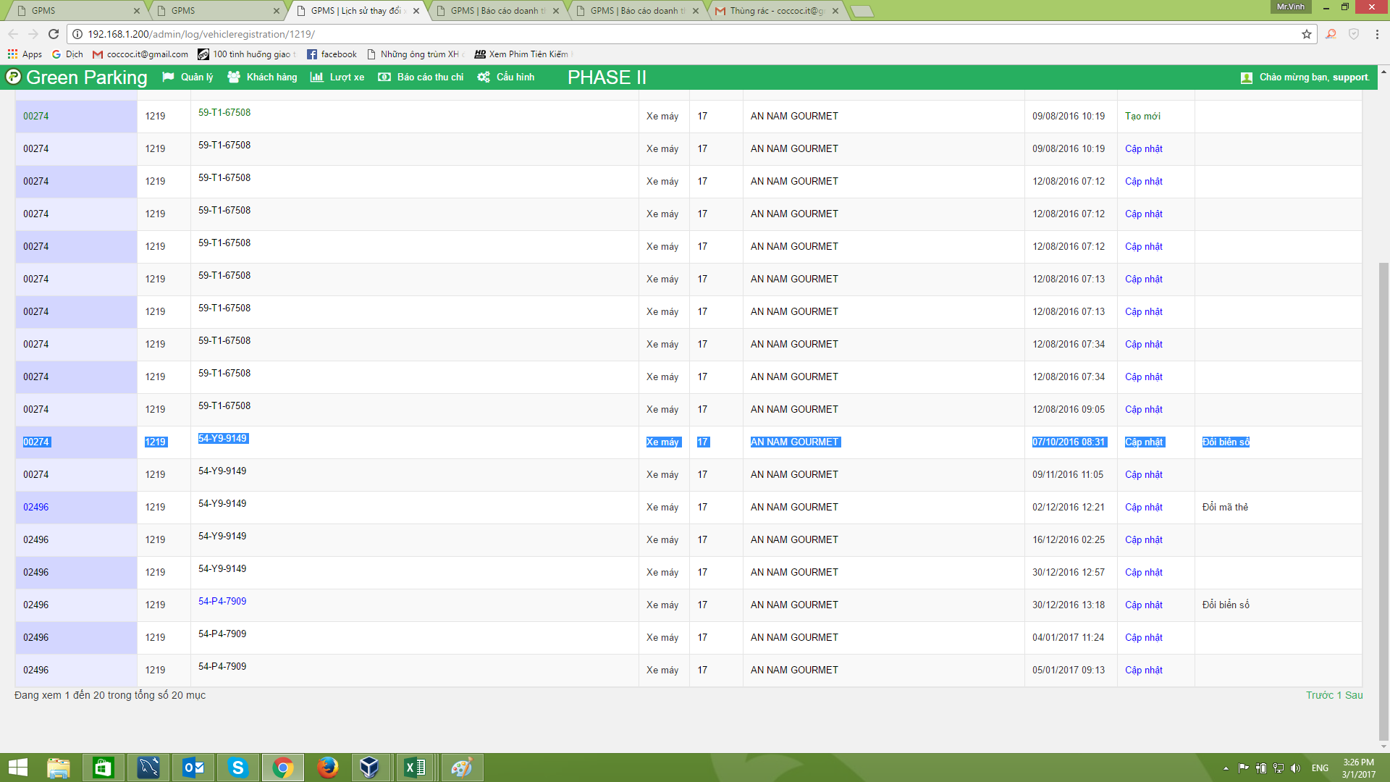

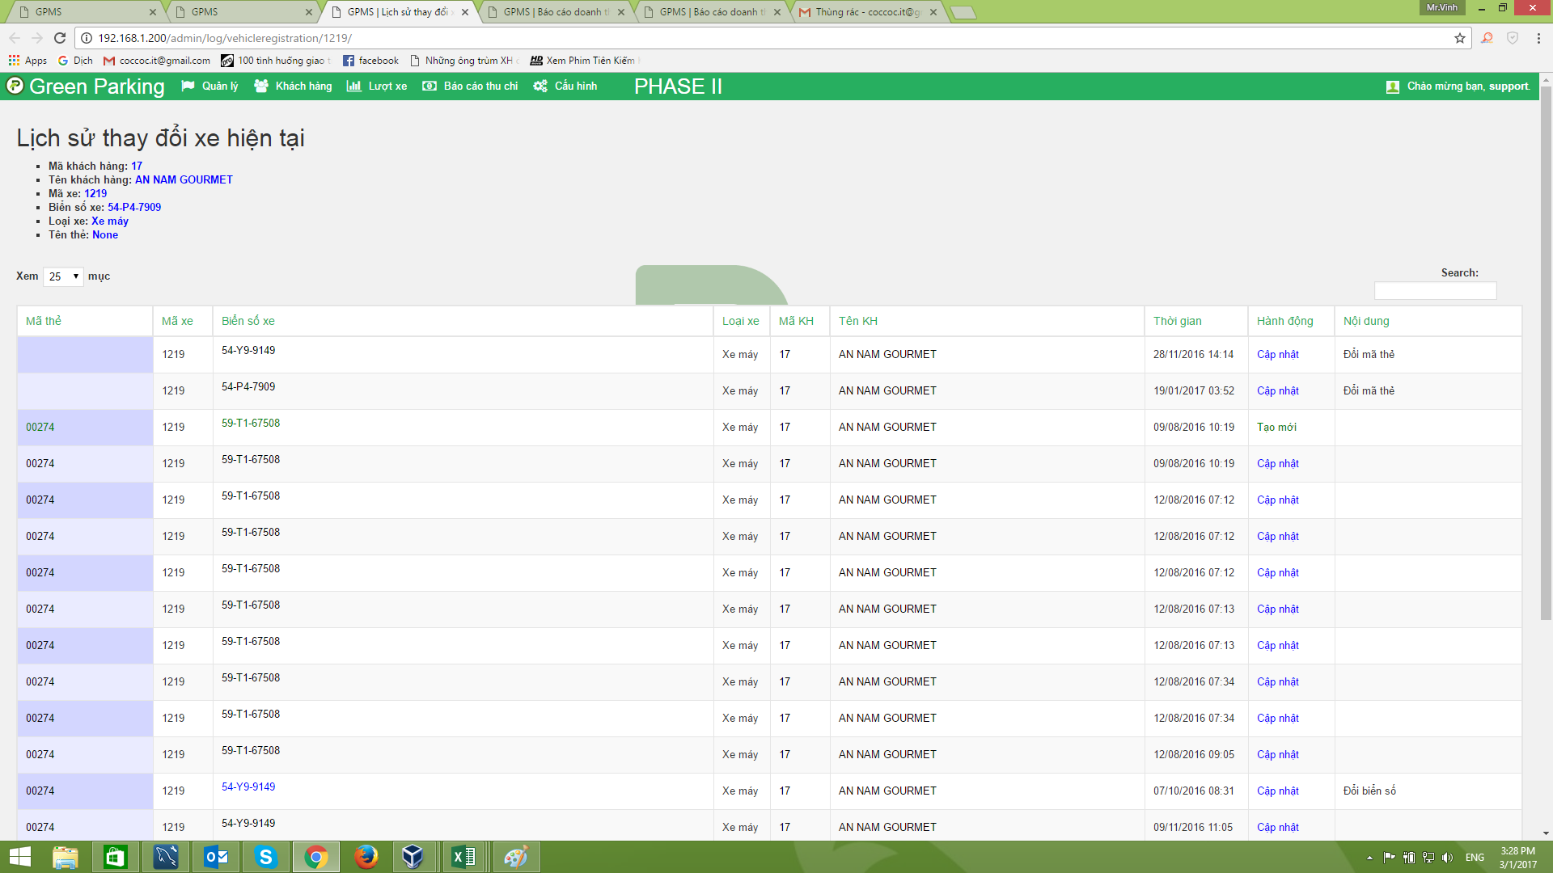

 | Từ Nhưng điều trên cho thấy Biển số xe 54-P4-7909 Đã được thay đổi nhiều lần. Dẫn đến việc gia hạn - Đăng ký mới của lượt xe bị mất dấu truy vết lại.
 | Doanh thu sẽ bị lệch theo

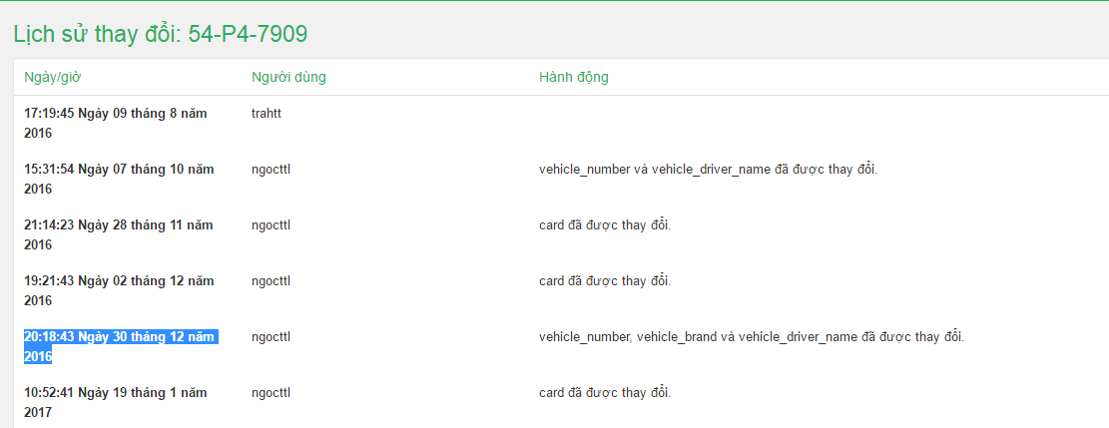

 | Đây chỉ là AN NAM GOURMET Thiếu xót không phải do phần mềm mà là do thao tác kiểm tra của bên mình.

 | Gyu shige Kiểm tra tháng 8 Thì thấy phần dữ liệu xuất ra báo cáo là đúng nhé Ngọc kiểm tra lại giúp anh, Qua các tháng cũng tương tự..

 | Còn Mã phiếu thu 127;126 Vì lúc trước khi gia hạn không kiểm tra lại loại xe nên Xe oto mà phí lại là phí xe máy. Sau đó gia hạn lại đúng loại xe thì phí (531.291)
 | Nếu giờ muốn xử lý phần dữ liệu này thì Chỉ có vào dữ liệu xóa đi.

